Worksheet
 | Alklima B.V.
 | Van Hennaertweg 29
 | 2952 CA Alblasserdam
 | NEDERLAND
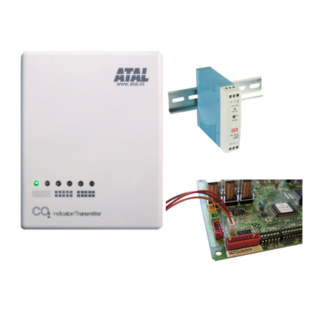
Code | CO2 SENSOR LGH SET
Product | CO2 sensor set ten behoeve van Lossnay WTW unit

Elektrische gegevens
Naam |  | Waarde | Eenheid
Nom. voedingsspanning bij AC |  | 0.00 - 24.00 | V
Nom. voedingsspanning bij DC |  | 0.00 - 24.00 | V

Uitvoering & werking
Naam |  | Waarde | Eenheid
Geschikt voor wandmontage |  | Ja
Met bevestigingsmateriaal |  | Ja
Geschikt voor kanaalmontage |  | Nee
Geschikt voor lucht |  | Ja
Geschikt voor vloeistoffen |  | Nee
Geschikt voor gassen |  | Ja
Met behuizing |  | Ja

Overige gegevens
Naam |  | Waarde | Eenheid
UV-bestendig |  | Nee
Kleur behuizing |  | Wit
Type voeding |  | Voedingskabel
Buismontage mogelijk |  | Nee
Relatieve luchtvochtigheid meting |  | Nee
Technologie |  | NDIR
Foutenregistratie mogelijk |  | Nee
Explosieveilig |  | Nee
Aantal uitgangsbereiken 0 V ... 10 V |  | 4
Toepassingsgebied |  | Ruimte
Trendweergave |  | Nee
Uitvoering display |  | LED
Opnemerelement binnen behuizing |  | Ja
Kooldioxide (CO2) meting |  | Ja
Dauwpuntmeting |  | Nee
VOC meting |  | Nee
Temperatuurmeting actief |  | Nee
Temperatuurmeting passief |  | Nee
Enthalpie meting |  | Nee
Fijnstof meting (PM) |  | Nee
CO2 meetbereik |  | 0.00 - 2000.00 | ppm
Absolute luchtvochtigheid meting |  | Nee
Offset instelling mogelijk |  | Nee
Opnemerelement buiten behuizing |  | Nee
Gemiddelde temperatuurmeting |  | Nee
Vaste kabel aan opnemer |  | Ja

